文案标准注释 (2)
行政区 | 游记名 | 游记内点 | 游记照片 | 经纬度 | 特色文化 | 谜题 |  |  | 特效描述 |  |  |  |  | 互动方式 | 标签 | 特效参考图 （可根据需求增减数量） |  | 序号 | 特效完成图 | 卡片正面 | 卡片背面
 |  |  |  |  |  | 题目 | 谜面 | 谜底 | 主体物 以及特点 | 感受/精神 的传递 | 场景布局 | 画面风格 | 演绎形式 |  |  | 1 | 2
城市以区为单位进行初步划分，构建串联关系。 拉出城市地图筛选出人对于这座城市的传统印象，主流认知。筛选出景区。 | 游记所在景区名字及游记主题 | 部分大型游记点需要多个游记来讲述的通过这里直接分格讲述， 如果只需要一个点可以讲述的就一个点 | 该游记点核心照片，照片长宽比例为：1.8：1像素要求为不低于1848*1024 尽量选大众角度拍摄的照片，不容易涉及版权。 图片必须切换成嵌入单元格图片形式； | 通过叁度取点工具进行提取经纬度。 经纬度的位置最好为景区门口或广场或者最佳观赏点。 （工具地址：http://47.98.214.148:28080/map-show.html） | 该游记点所代表的文化，如果有非遗产物的是需要进行非遗说明的。 内容也需涉及到景点的文化、历史、人物或自然背景。 | 谜题的题目 （字符不超过10个） | 设计与每个景点相关的谜题，通过谜题引导游客探索景点的特性。 谜题需有趣、贴合景点特色的故事，同时具有一定挑战性。 谜题内容要和景点的特征以及故事关联并用简短的文字或诗句来说明， 玩家通过谜题内容能够猜到是哪个景点 （字符不超过50个） | 和景点相关的内容，如景点名称、关联的历史人物、和景点相关的物件或事件 （字符不宜超过10个） | 请描述人物的大致动作以及特点，动作表达的神情，场景布局必辅助物品，所处朝代等 | 特效描述要尽可能详实，什么样的场景，所需传递出的氛围/意境，传达出什么样的感受，传递出的精神。 | 如 布局：前景：中景：后景：左景，右景。 | 从风格库（见附页）中挑选整个画面是什么样的风格（也可使用其他未包括提及的）（只作为设计的参考，如必须是这种风格请强调） | 这个地方的故事、传说或者传承的演绎，既要贴合现实又要有超脱的内容。 特殊的需要标注视觉演绎形式（见附图） | 考虑游客站位设计游客与场景的互动方式： 可以是虚实结合，与故人互动方式或者是纯分享打卡无需设计游客站位 | 根据该游记点景点内容+特效描述,从标签库中挑选合适的标签，可添加多个标签 | A:将感觉与构图通过提示词的方式输出给AI生图，并通过局部重绘达到初步效果， （如果AI生图的细节以及风格与参考图与设想有出入，在文字描述中需加粗表示，最终效果图以文字描述为主） B:网图也可 AI生图万能公式： 主体 +细节 +环境 +风格 +构图/镜头/视角 +灯光/色彩 +图像设定及质量 例： 一只狗 +正在开车，面带微笑 +在田野上 +开心阳光愉快的皮克斯风格 +中镜，倾斜移位，第三视角 +柔和打光 +4k高清画质 |  |  | 可由AI生图完成，也可以自行画图设计。 | 根据游记照片生成的风格化图片 | 字体为“演示夏行楷”，文字排版为从右到左从上到下顺序，最后以图片形式上传
成都市-青羊区 （使用英文"-"） | 城隍庙（宗教信仰） | 城隍庙（宗教信仰） | 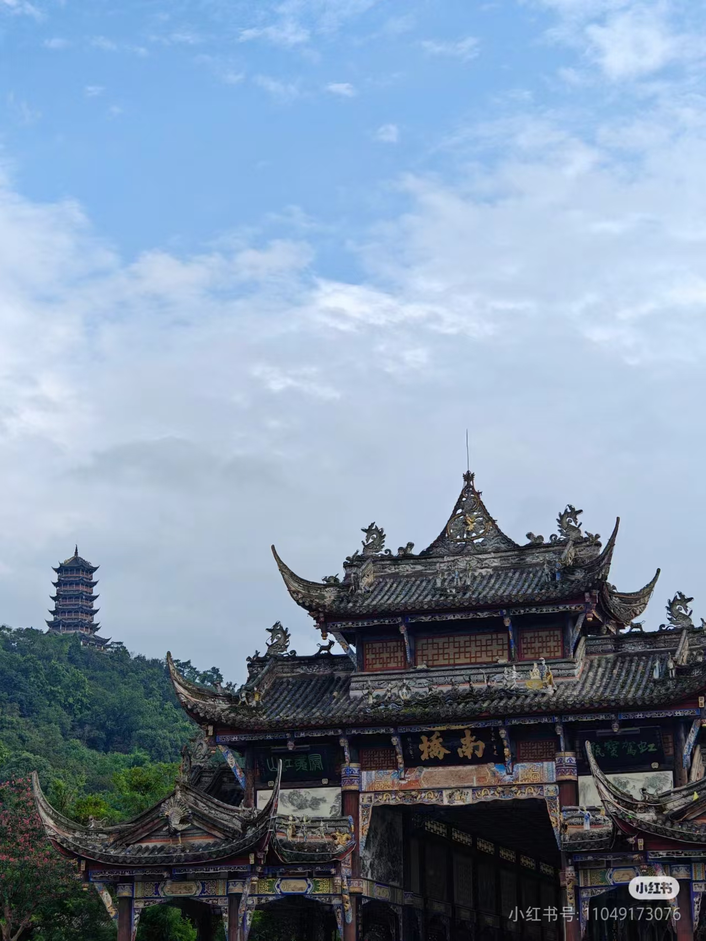 | 104.080667, 30.678794 （必须使用位置定位工具中的经纬度） | 城隍庙是成都历史文化的重要象征，融合了传统的宗教信仰与地方风情。作为一座集宗教、文化、历史于一体的庙宇，它承载着成都人民的祈福与愿望。庙内的城隍神像体现了对城隍神的崇敬与信仰，这座庙自古以来是百姓安抚心灵、祈求风调雨顺的重要场所。 | 城隍庙的神圣庇佑，成都的历史信仰 | 千年香火庙中立，红墙飞檐藏神威；祈福求安来此地，威严神像安庙内。 | 城隍庙 | 时代：汉代（设定为古代的历史情境，强调传统文化与英雄事迹） 人物：纪信（古装扮相，英俊豪气，面容坚毅，眼神充满忠诚与决心） 道具：佩剑（纪信的忠诚象征，闪烁着寒光，象征英雄气概） 场景：纪信身穿汉代战甲，英勇坐骑旁，站在长安的城门外，挥剑与敌军对峙，背景中燃起火光 | 通过纪信解救刘邦、身赴火海的英勇壮举，画面意图传递出忠诚与英勇的精神 | 前景：纪信正英勇挺剑，烈焰下与敌军交锋； 中景：战马旁，散落着兵器与盾牌，象征即将迎来一场决定性的战斗； 后景：长安城的城门与火光，背景的战火映照出英雄的气魄； | 水墨/彩墨 | 平面分层 | 分享打卡 | 纳祥祈福、历史重现 （有2个标签时，使用中文“、”分隔） | 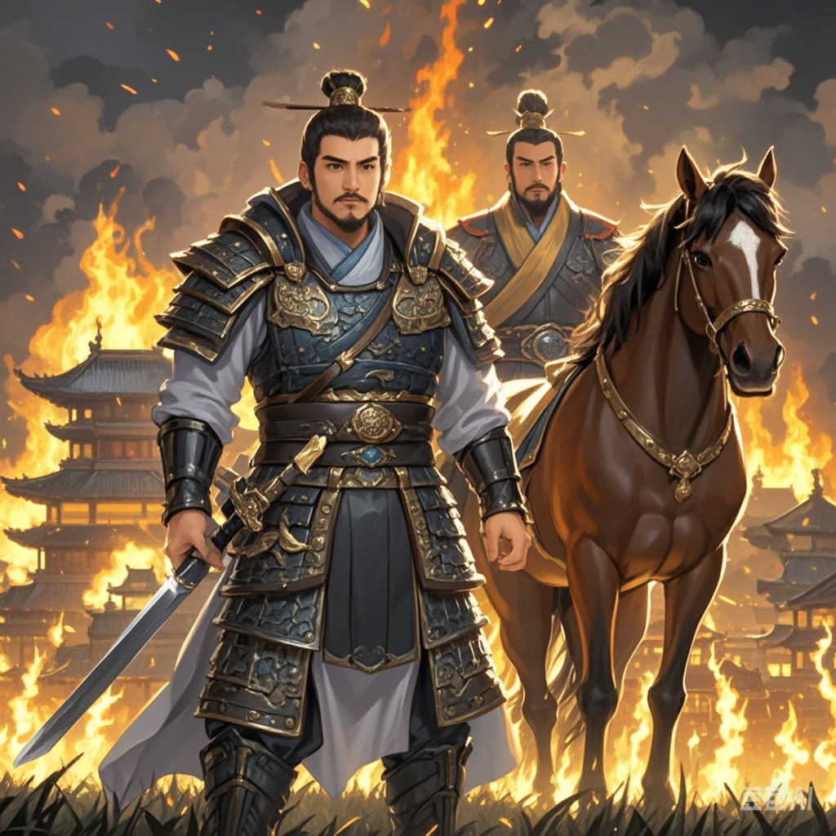 |  | 005

